关系图
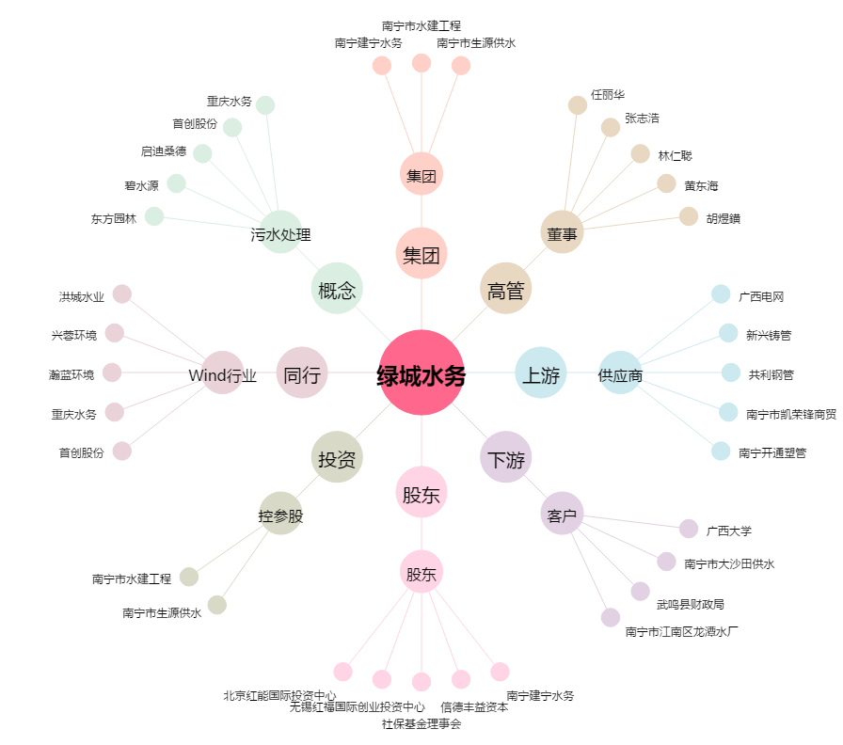
绿城水务[601368.SH] - 关系概览图

